Hoja1
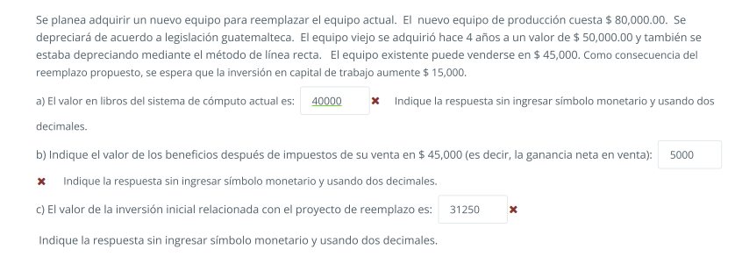

 |  | puto el que se mueva

Nuevo equipo | 80000 | A) | 20% es depreciacion en legislacion Guatemalteca
Equipo Viejo | 50000 |  | Depreciacion Anual |  | 10000
Vender Equipo existente | 45000 |  | años transcurridos |  | 4
 |  |  | depreciación acumulada |  | 40000
10000 | Valor en libros | Sistema actual

VALORE EN LIBROS = VALOR DE ADQUISICIPON DE LA MAQUINA ANTIGUA - DEPRECIACIÓN ACUMULADA |  |  |  |  |  | 10000
B)
Valor de venta | 45000
(-) ISR | 3500
 | 41500 | Ingreso neto por la venta de maquina antigua

Valor de vetna de maquina antigua |  | 45000
(-) Valor en libros |  | 10000
Ganancia en Venta del activo |  | 35000
ISR(10%) |  | 3500

Desembolso por compra de maquinaria nueva |  |  | -80000
Ingreso neto por la venta de maquina antigua |  |  | 41500
Aumento en el Capital de Trabajo |  |  | -15000
 |  |  | -136500 | Valor Inicial de inverision requerida (año 0)

Hoja2
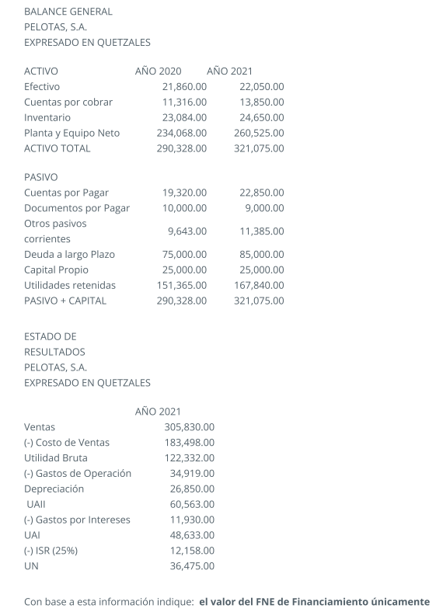

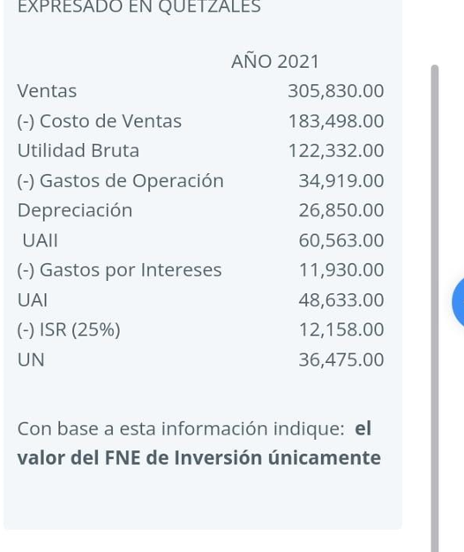
A continuación se presentan los Estados Financieros de la empresa Pelotas, S.A.
BALANCE GENERAL
PELOTAS, S.A.
EXPRESADO EN QUETZALES

ACTIVO | AÑO 2020 | AÑO 2021 | CAMBIO
Efectivo | 21,860.00 | 22,050.00 | 190
Cuentas por cobrar | 11,316.00 | 13,850.00 | 2,534.00 | FNE POR ACTIVIDADES DED FINANCIAMIENTO
Inventario | 23,084.00 | 24,650.00 | 1,566.00 | Disminución/aumento en documentos por pagar |  |  |  |  | -1,000.00
Planta y Equipo Neto | 234,068.00 | 260,525.00 | 26,457.00 | Aumento/dis en deuda a largo plazo |  |  |  |  | 10,000.00
ACTIVO TOTAL | 290,328.00 | 321,075.00 | 30,747.00 | Pago de dividendos comunes |  |  |  |  | -20,000.00
 |  |  |  | Suma de FNE por actividades de financiamiento |  |  |  |  | -11,000.00
PASIVO
Cuentas por Pagar | 19,320.00 | 22,850.00 | 3,530.00
Documentos por Pagar | 10,000.00 | 9,000.00 | -1,000.00
Otros pasivos corrientes | 9,643.00 | 11,385.00 | 1,742.00 | FNE Financiero
Deuda a largo Plazo | 75,000.00 | 85,000.00 | 10,000.00 | Disminución en cuentas por pagar |  |  |  | -1,000.00
Capital Propio | 25,000.00 | 25,000.00 | 0 | Aumento en deuda a largo plazo |  |  |  | 10,000.00
Utilidades retenidas | 151,365.00 | 167,840.00 | 16,475.00
PASIVO + CAPITAL | 290,328.00 | 321,075.00 | 30,747.00
 |  |  |  | FNE POR ACTIVIDADES DE INVERSIÓN
ESTADO DE RESULTADOS |  |  |  | Aumento Plana y Equipo ENto |  |  | 26,457.00
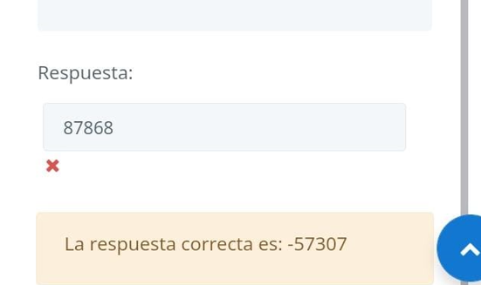
PELOTAS, S.A. |  |  |  | Suuma del FNE por actividades de inversióno |  |  |  | -57,204.00
EXPRESADO EN QUETZALES

 | AÑO 2021 |  |  | Calculo del pago de dividendos (método indirecto cuando no lo dan)
Ventas | 305830 |  |  |  | Utilidades del periodo - Cambio en la cuenta utilidades retenidas
(-) Costo de Ventas | 183498 |  |  |  | Dividendos: |  | -20,000.00
Utilidad Bruta | 122332
(-) Gastos de Operación | 34919
Depreciación | 26850 |  |  | Utilidad Neta |  | 36,475.00
UAII | 60563 |  |  | (+) Depreciación del período |  | 26,850.00
(-) Gastos por Intereses | 11930 |  |  | Aumento/Disminición CxC |  | -2,534.00
UAI | 48633 |  |  | Aumento/Disminición Inventario |  | -1,566.00
(-) ISR (25%) | 12158 |  |  | Aumento/Disminición en CxP |  | 3,530.00
UN | 36475 |  |  | Aumento/Disminición otros pasicos???? |  | 1,742.00
 |  |  |  |  |  |  | 64,497.00

Hoja3
 |  | Presupuesto | 450000 | WACC | 15%
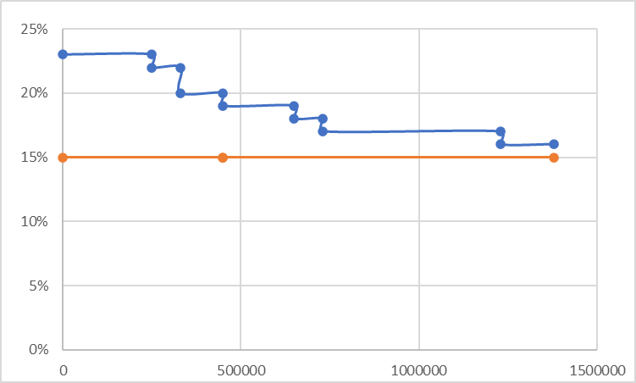
Proyecto | Tir | Inversión inicial | Inversión acumulado
F | 23% | 250000 | 250000
E | 22% | 80000 | 330000
G | 20% | 120000 | 450000 | X | POI | TMAR
C | 19% | 200000 | 650000 | 0 | 23% | X | Y
B | 18% | 80000 | 730000 | 250000 | 23% | 0 | 15%
A | 17% | 500000 | 1230000 | 250000 | 22% | 450000 | 15%
D | 16% | 150000 | 1380000 | 330000 | 22% | 450000 | 15%
 |  |  |  | 330000 | 20% | 1380000 | 15%
 |  |  |  | 450000 | 20%
 |  |  |  | 450000 | 19%
 |  |  |  | 650000 | 19%
 |  |  |  | 650000 | 18%
 |  |  |  | 730000 | 18%
 |  |  |  | 730000 | 17%
 |  |  |  | 1230000 | 17%
 |  |  |  | 1230000 | 16%
 |  |  |  | 1380000 | 16%

Hoja4
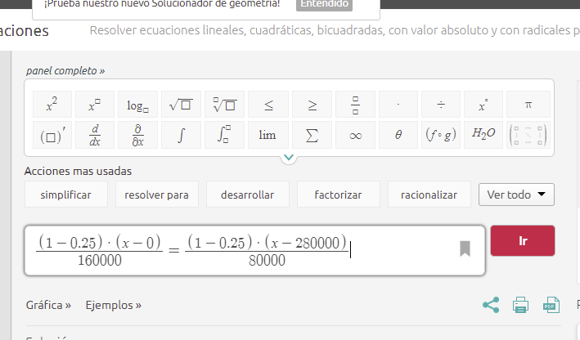
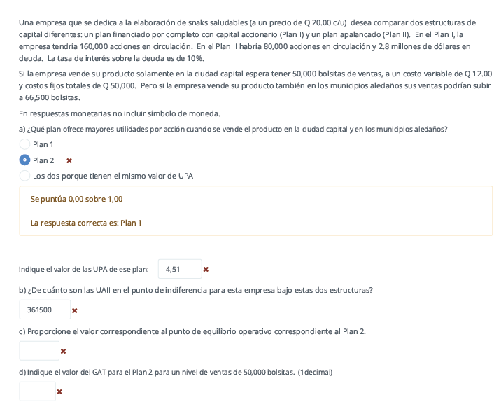
 |  |  |  |  |  | Plan A
 |  |  | P | 20 |  | Acciones en circulación | 160000
 |  |  | Ventas capital | 50000 | Bolsitas
 |  |  | CV | 12
 |  |  | (-) CF | 50000 |  | Plan B
 |  |  | Ventas aledañas | 66500 | Bolsitas | Acciones en circulación | 80000
 |  |  |  |  |  | Deuda | 2800000
 |  |  |  |  |  | Interés | 10%

 |  |  | PLAN 1 Capital |  |  | PLAN 2 Capital
 |  |  | Ventas | 1000000 |  | Ventas | 1000000
 |  |  | (-) Costos Variables | 600000 |  | (-) Costos Variables | 600000
 |  |  | (-) Costo fijo | 50000 |  | (-) Costo fijo | 50000
 |  |  | UAII | 350000 | b) | UAII | 350000
 |  |  | (-) Intereses | 0 |  | (-) Intereses | 280000
 |  |  | UAI | 350000 |  | UAI | 70000
 |  |  | (-) Impuestos | 87500 |  | (-) Impuestos | 17500
 |  |  | UN | 262500 |  | UN | 52500

 |  |  | Cantidad de acciones | 160000 |  | UPA | 80000
 |  | A) | UPA | 1.640625 | a) |  | 0.65625
 |  |  | Punto de equilibrio | 6250 | c)
 |  |  | PALN 1 - ALEDAÑOS |  |  | PLAN 2 - ALEDAÑOS
 |  |  | Ventas | 1330000 |  | Ventas | 1330000
 |  |  | (-) Costos Variables | 798000 |  | (-) Costos Variables | 798000
 | PUNTO DE EQUILIBRIO |  | (-) Costo fijo | 50000 |  | (-) Costo fijo | 50000
c) |  |  | UAII | 482000 |  | UAII | 482000
 |  |  | (-) Intereses |  |  | (-) Intereses | 280000
 |  |  | UAI | 482000 |  | UAI | 202000
 |  |  | (-) Impuestos | 120500 |  | (-) Impuestos | 50500
 |  |  | UN | 361500 |  | UN | 151500

 |  |  | Cantidad de acciones |  |  | Cantidad de acciones | 80000
 |  |  | UPA | 2.259375 |  | UPA | 1.89375
 |  |  | Punto de equilibrio

 |  |  | 5.7142857143

Hoja5
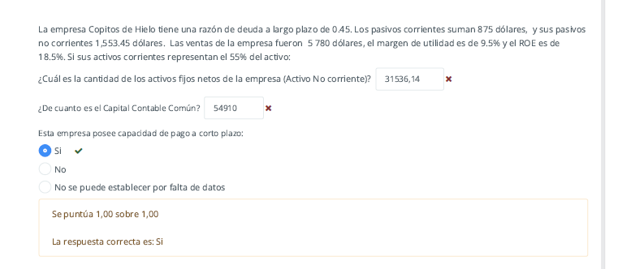
 |  | Razon de deuda a largo plazo | 0.45
 |  | Pasivos corrientes | 875
 |  | Pasivos no corrientes | 1553.45
 |  | Ventas | 5780
 |  | Margen de utilidad | 9.50%
 |  | ROE | 18.50%
 |  | Activos corrientes | 55% del activo
 |  | UN | 549.1

 |  | 2428.45

Capital contable = pasivos - activos |  | Razon deuda 0,45 = (Pasivos corrientes + Pasivos no corrientes) / Activo total
 |  | 0,45 = (875+1553,45)/activos totales
 |  | 5396.5555556
 | a) | Activos no corrientes | 2428.45
 | b) | Capital contable común | 2968.1055556
CCC = ACCIONES COMUNES / ROE
 |  | 5396.5555556 | Activo total
 |  | 2428.45 | Activo no corriente
 |  | Razón corriente | 3.3921206349

 |  | UDAC | 549.1
 |  | Capital contable común | 2968.1081081

Hoja8
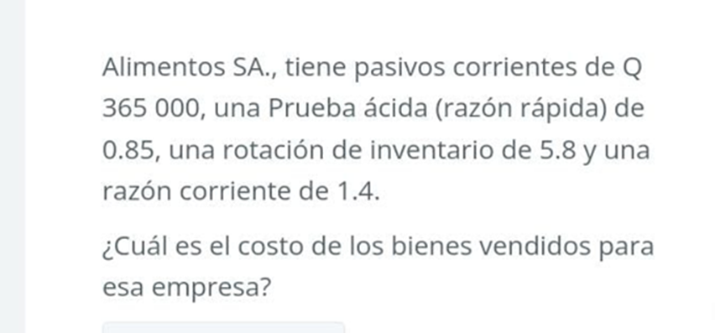
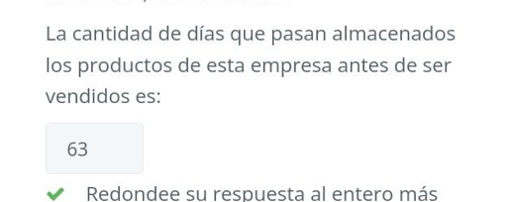

Pasivos Corrientes | 365000
Prueba ácida | 0.85
Rotación de inventario | 5.8
Razón Corriente | 1.4

Activos Corrientes | 511000

Inventarios | 200750

PPI | 63 | b
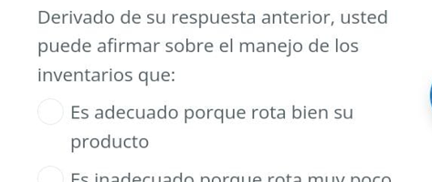
Costo de ventas | 1164350 | a

Hoja11
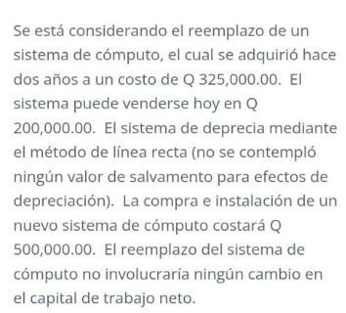

Costo de equipo Viejo |  | 325000
Costo de venta de equipo viejo |  | 200000 | a) Valor en libros = | 195000

Compra nuevo |  | 500000 | b) Beneficios después de Impuestos de su venta en Q200,000 (ganancia neta en venta)
no hay cambio en capital de trabajo |  |  | Valor en venta = | 200000 |  | Valor de vetna de maquina antigua | 200000
 |  |  | (-) ISR | 500 |  | (-) Valor en libros | 195000
20% es depreciacion en legislacion Guatemalteca |  |  |  | 199500 |  | Ganancia en Venta del activo | 5000
Depreciacion Anual | 65000 |  |  |  |  | ISR(10%) | 500
años transcurridos | 2 |  | c) Valor de la inversión inicial
depreciación acumulada | 130000
 |  |  | Desembolso por compra de maquinaria nueva |  | -500000
 |  |  | Ingreso neto por la venta de maquina antigua |  | 199500
 |  |  | Aumento en el Capital de Trabajo |  | 0
 |  |  |  |  | -300500

Hoja12
Proyecto | Inversion inicial | tir | Inversion Acumulada
B | 70000 | 20% | 70000 | SE ACEPTAN YA QUE NO PASAN DEL PRESUPUESTO Y SUPERAN LA TMAR
C | 100000 | 16% | 170000
E | 60000 | 15% | 230000
A | 80000 | 12% | 310000
F | 110000 | 11% | 420000
D | 40000 | 8% | 460000
TMAR

 | POI |  |  | TMAR
 | X | POI |  | X | Y
 | 0 | 20% |  | 0 | 10%
 | 70000 | 20% |  | 70000 | 10%
 | 70000 | 16% |  | 70000 | 10%
 | 170000 | 16% |  | 170000 | 10%
 | 170000 | 15% |  | 170000 | 10%
 | 230000 | 15% |  | 230000 | 10%
 | 230000 | 12% |  | 230000 | 10%
 | 310000 | 12% |  | 310000 | 10%
 | 310000 | 11% |  | 310000 | 10%
 | 420000 | 11% |  | 420000 | 10%
 | 420000 | 8% |  | 420000 | 10%
 | 460000 | 8% |  | 460000 | 10%

Formulas Libro
